Solicitud de iconografía
 | Asignatura: | Ciencias Naturales |  |  | Fecha:
 | Grado: | 6 |  |  | Marzo 25 de 2015
 | Guión titulo: | La célula, unidad estructural y funcional
 | Editor: | Fausto Sáenz Jiménez

 | Código guión: | CN_06_02_CO
 |  |  |  |  | NOMBRE DE ARCHIVOS A ENTREGAR
Núm. | Archivo Shutterstock o ruta en web | Imagen para: | Tipo | Formato | SMALL | ZOOM | Descripción | Observaciones
IMG01 | http://seresvivosliyi.blogspot.com/ | Cuaderno de Estudio | Fotografía | Vertical | CN_06_02_CO_IMG01_small | CN_06_02_CO_IMG01_zoom | Seres vivos | 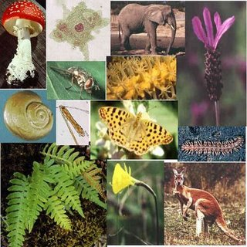
IMG02 | http://2.bp.blogspot.com/_Q1mZvSvjl2Q/S8t1SiT6BLI/AAAAAAAAAC0/ttpdrpdrC1k/s1600/celula-en-jpg.jpg | Cuaderno de Estudio | Fotografía | Horizontal | CN_06_02_CO_IMG02_small | CN_06_02_CO_IMG02_zoom | Célula, partes y funciones | 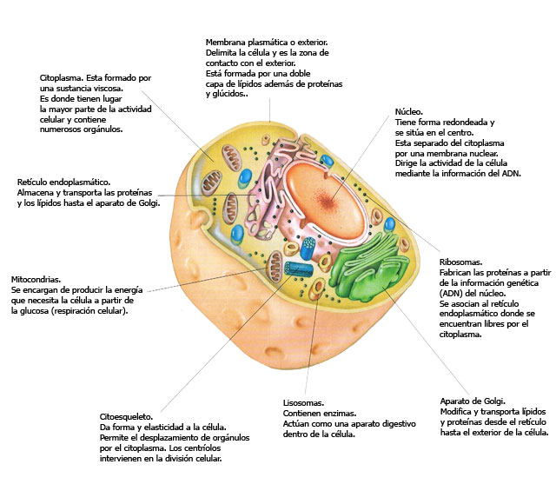
IMG03 | http://1.bp.blogspot.com/-y5vOSPClCLU/TZI31ko9MCI/AAAAAAAAAAQ/crtwzjFWv3Y/s320/celula-procariota-934178.jpeg | Cuaderno de Estudio | Fotografía | Vertical | CN_06_02_CO_IMG03_small | CN_06_02_CO_IMG03_zoom | Célula procariota | 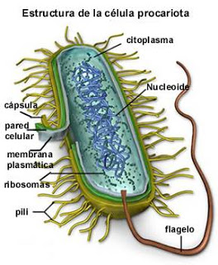
IMG04 | http://4.bp.blogspot.com/-_CE-TYV1NSI/Uaanoyc8V3I/AAAAAAAAC_A/Gsi5HX-8WJw/s1600/Celula.jpg | Cuaderno de Estudio | Fotografía | Horizontal | CN_06_02_CO_IMG04_small | CN_06_02_CO_IMG04_zoom | Célula eucariota | 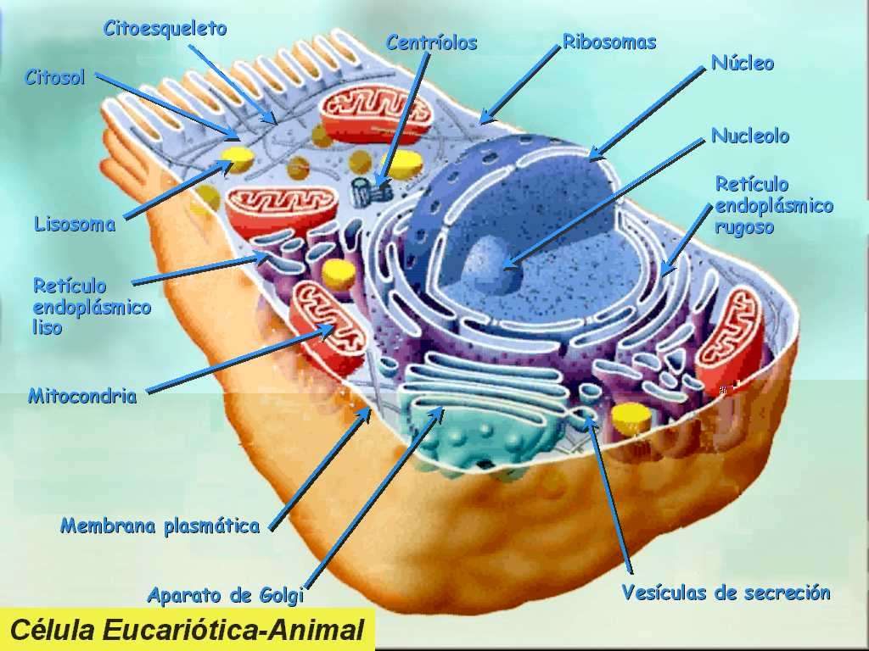
IMG05 | 6° primaria/ciencias de la naturaleza/cuaderno de estudio/la célula/los organismos unicelulares y pluricelulares/la forma y el tamaño de las células | Cuaderno de Estudio | Fotografía | Horizontal | CN_06_02_CO_IMG05_small | CN_06_02_CO_IMG05_zoom | Comparación de células epiteliales de cebolla con las neuronas
IMG06 | 6° primaria/ciencias de la naturaleza/cuaderno de estudio/la célula/el microscopio/Las partes del microscopio | Cuaderno de Estudio | Fotografía | Vertical | CN_06_02_CO_IMG06_small | CN_06_02_CO_IMG06_zoom | Microscopio óptico y sus partes
 |  |  |  |  | CN_06_02_CO__small | CN_06_02_CO__zoom
 |  |  |  |  | CN_06_02_CO__small | CN_06_02_CO__zoom
 |  |  |  |  | CN_06_02_CO__small | CN_06_02_CO__zoom
 |  |  |  |  | CN_06_02_CO__small | CN_06_02_CO__zoom
 |  |  |  |  | CN_06_02_CO__small | CN_06_02_CO__zoom
 |  |  |  |  | CN_06_02_CO__small | CN_06_02_CO__zoom
 |  |  |  |  | CN_06_02_CO__small | CN_06_02_CO__zoom

